화면 흐름
앱 기본 설계서 |  |  |  | 담당자 | 반짝임 |  | 확인일

 |  |  |  |  | DNX | 다케야마 | 확인일 | 2021-04-28

화면 코드 | D0030M00 | 흐름 이름 | 해지 예금 계좌 조회 흐름

STEP1
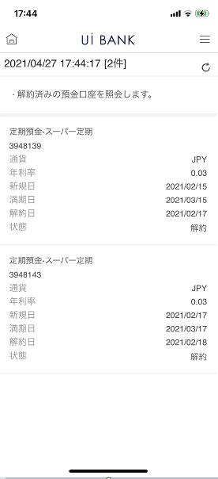

☆

보충 설명:
☆：UI 은행님의 로고 삽입에 영향을 주어 표제의 타이틀에 로고가 삽입되고 있습니다. 최신판의 것으로는 디자인의 관계상 「해약 예금 계좌 조회」라고 타이틀 표기하고 있습니다. 희망의 문언등 있으면 상담해 주시면 감사하겠습니다.

D0030M00_화면 레이아웃
앱 기본 설계서 |  |  |  |  |  |  |  |  | 담당자 | 반짝임 |  |  | 확인일

 |  |  |  |  |  |  |  |  |  | DNX | 다케야마 |  | 확인일 | 2021-04-28

요건 충족표 No. | 43 | 카테고리 | App PKG | 레벨 1 | 레벨 2 | 레벨 3 |  | 레벨 4 | 레벨 5
 |  |  |  | 모바일 앱 | 기본 기능 | MENU

요건 충족표 No. | 4 | 카테고리 | AITHERPKG | 레벨 1 | 레벨 2 | 레벨 3 |  | 레벨 4 | 레벨 5
 |  |  |  | 예금 | 공통 | 잔액 조회, 거래 품목

화면 코드 | D0030M00 | 화면명 | 해지 예금 계좌 조회

화면 레이아웃: |  |  |  |  |  |  | 화면 설명:

 |  |  |  |  |  |  | - 해지된 예금 계좌 조회 - 갱신 버튼으로 정보 갱신
1
2
3

 |  |  |  |  |  |  | 항목 설명

 |  |  |  |  |  |  | 항번 | 조작 | 선택/입력 내용 |  |  | 비고 |  | AiTHER와의 협력 (참조 소스 데이터)

 |  |  |  |  |  |  | 1 | 표시 | - |  |  | 조회 시점에서의 일시·건수 |  | -
 |  |  |  |  |  |  | 2 | － | 항상 표시 |  |  | - |  | -
 |  |  |  |  |  |  | 3 | 표시 | - |  |  | 취소된 계좌 정보 표시 |  | 0210
 |  |  |  |  |  |  | 4
 |  |  |  |  |  |  | 5
 |  |  |  |  |  |  | 6
 |  |  |  |  |  |  | 7
 |  |  |  |  |  |  | 8
 |  |  |  |  |  |  | 9
 |  |  |  |  |  |  | 10
 |  |  |  |  |  |  | 11
 |  |  |  |  |  |  | 12
 |  |  |  |  |  |  | 13
 |  |  |  |  |  |  | 14
 |  |  |  |  |  |  | 15
 |  |  |  |  |  |  | 키라보시 님 코멘트 & 디자인 변경 코멘트 (요구 사항 정의 참조) |  |  |  |  |  |  | 대응 확인
 |  |  |  |  |  |  | No. | 내용
 |  |  |  |  |  |  | 1 | 예금 계좌의 상품명을 결정 후 변경 |  |  |  |  |  | 항번3 대응제
 |  |  |  |  |  |  | 2
 |  |  |  |  |  |  | 3
 |  |  |  |  |  |  | 4
 |  |  |  |  |  |  | 5
 |  |  |  |  |  |  | 6
 |  |  |  |  |  |  | 7
 |  |  |  |  |  |  | 8
 |  |  |  |  |  |  | 9
 |  |  |  |  |  |  | 10

